Referencia Imagem
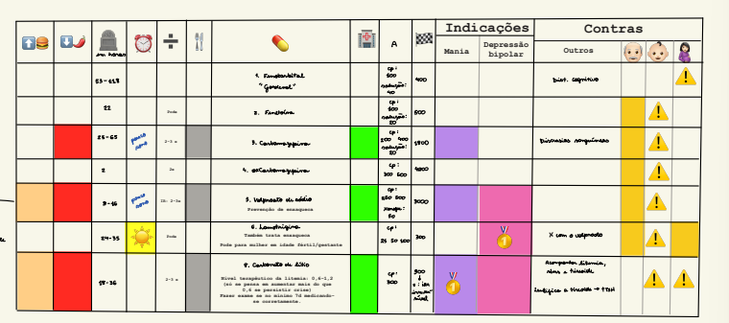
Referencia visual original - Tabela 7

Imagem original da Tabela 7. A aba estruturada deve ser conferida linha a linha antes de uso no motor conselho.

